CEE Equity
CENTRAL AND EASTERN EUROPEAN EQUITY

CHARAKTERISTIKA FONDU
STRUKTURA FONDU
48,16% finanční služby | 48.16%
3,49% spotřeba - necyklická | 3.49%
3,76% materiály | 3.76%
1,92% zdravotnictví | 1.92%
7,48% komunikační služby | 6.98%
2,12% spotřeba - cyklická | 2.12%
10,65% utility | 10.65%
3,05% ostatní | 3.05%
19,87% energetika | 19.87%
Název fondu: | Central and Eastern European Equity

AKCIOVÝ FOND
Investiční manažer: | Generali Investments Europe
Hodnota fondu: | 177,75 mEUR
Počátek obchodování: | 2004-04-23
Investiční cíl: Fond investuje především do akcií společností, které leží či mají největší příjmy z operací ve střední a východní Evropě a jsou kótované na burzách členů CEE. Investičním cílem je dosáhnout dlouhodobý růst investovaného kapitálu a překonat výkonnost benchmarku (který je MSCI EFM Selected Countries Special Weighted – Net Total Return Index).

POPLATKY GENERALI POJIŠŤOVNA A.S.*
TOP 10
GENERALI INVESTMENTS LUXEMBOURG SA
Rozdíl mezi nákupním a prodejním kurzem podílových jednotek: | Běžné/jednorázové pojistné: 5 %/0 % Mimořádné pojistné 2% resp. 3 %** | Společnost |  |  | % v portfoliu | Sektor
Částečný odkup: | 0,25 % z odkoupené částky, minimálně však 50 Kč a maximálně 500 Kč | Powszechna Kasa Oszczednosci Bank Polski SA |  |  | 7.76 | finanční služby
Poplatky za přemístění: | V každém poj. roce 2 zdarma, jinak 0,25 % akt. hodnoty přemístěných jednotek, min. 50 Kč a max. 500 Kč. | CEZ as |  |  | 7.29 | utility
Poplatky za správu fondu***: | 2 % p.a. | Polski Koncern Naftowy ORLEN S.A. |  |  | 6.54 | energetika
* výtah ze sazebníku poplatků k IŽP týkající se fondů, v případě rozdílů platí sazebník poplatků |  | OTP Bank Nyrt |  |  | 5.73 | finanční služby
** závisí na produktu *** náklady za správu fondu jsou započtené v NAV (t.j. v kurzu) |  | Powszechny Zaklad Ubezpieczen Spolka Akcyjna |  |  | 5.32 | finanční služby
KOMENTÁŘ K TRHU
KOMENTÁR TRHU
KOMENTÁŘ TRHU
KOMENTÁŘ TRHU
VÝKONNOST FONDU
 |  | Komercni banka, a.s. |  |  | 4.93 | finanční služby
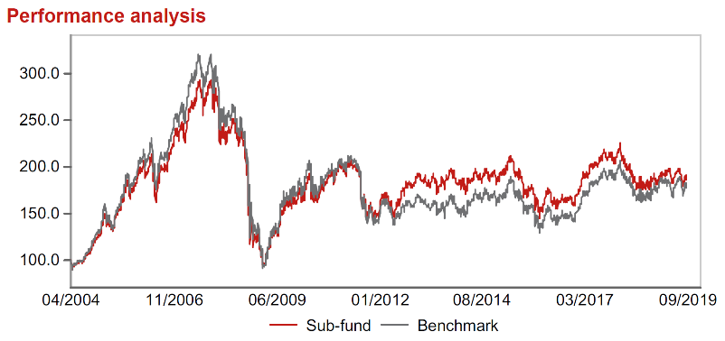 |  | Banca Transilvania SA |  |  | 4.75 | finanční služby
Výkonnost od založení
 |  | BANK POLSKA KASA OPIEKI SA |  |  | 4.24 | finanční služby
 |  | Erste Group Bank AG |  |  | 3.83 | finanční služby
 |  | CD Projekt S.A. |  |  | 3.75 | komunikační skužby

STATISTIKY
 |  | STD | IR | TE | Rating Morningstar(4) |  | Quartile Morn.
 |  | 12.93% | -0.61% | 5.50% | x |  | x
 |  | (1) Standard Deviation (Směrodatná odchylka): míra rizika, volatilita výkonnosti fondu. (2) Information Ratio (Informační poměr): poměr průměrně dosaženého výnosu oproti odchylce od indexu. (3) Tracking Error: směrodatná odchylka rozdílu výkonnosti fondu a jeho benchmarku.

VÝKONNOST (EUR)

 |  | 3 měsíce (%) | YTD (%) |  | 1 rok (%) | od počátku (%)
Central and Eastern European Equity (ISIN: LU0145470703) |  | -4.01 | -1.79 |  | 0.43 | -22.57
Benchmark * |  | -0.83 | 3.59 |  | 4.43 | 81.57
Excess Return |  | -3.18 | -5.38 |  | -4.00 | -104.14
Září 2019
* MSCI EFM Selected Countries Special Weighted – Net Total Return Index
Hodnota investice do podílových fondů může růst, klesat nebo stagnovat podle situace na finančních trzích. Minulé výnosy nejsou zárukou výnosů v budoucnu.

